Sheet1
【18春训营价值投资新时代】任务七：券商 - 变局

【通关题】
1. 券商的收入来源主要有哪些，分别占比多少？

 |  | 占比 | 收入来源
 | 券商 | 32% | 经纪业务
 |  | 15% | 证券承销与保荐业务
 |  | 5% | 财务顾问业务
 |  | 35% | 证券自营业务
 |  | 12% | 资产管理业务

券商主营业务收入结构已发生重要变化，全行业经纪业务、证券承销与保荐业务、财务顾问业务收入同比下滑，证券自营业务、资产管理业务收入占比逐步提升。

2. 请列出券商主要收入各项下行业的排名前十

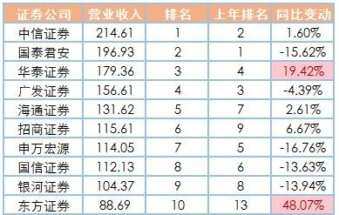
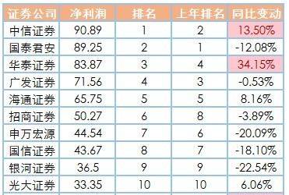

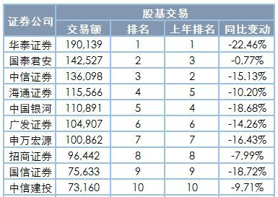
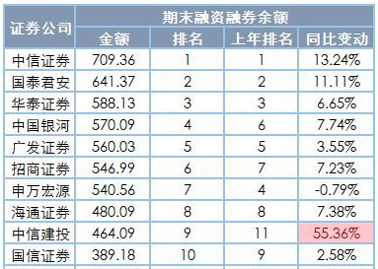

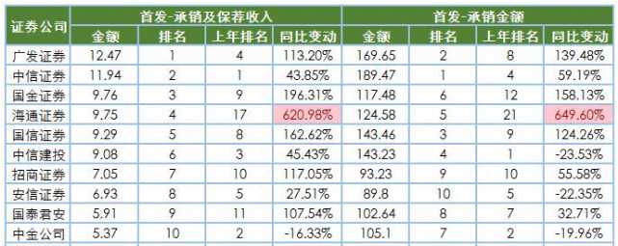

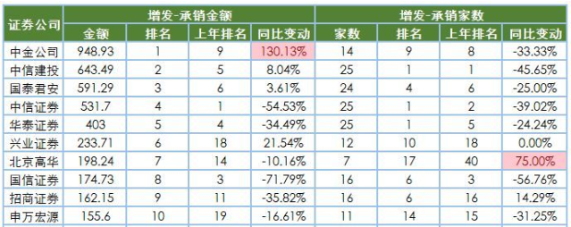

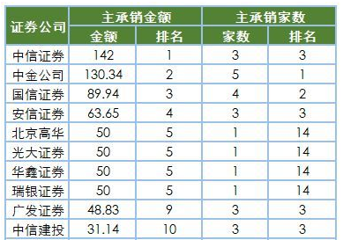

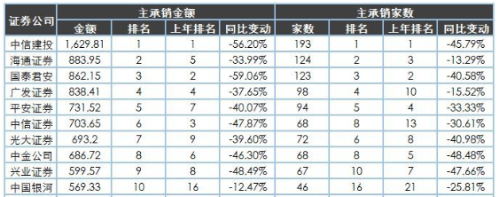

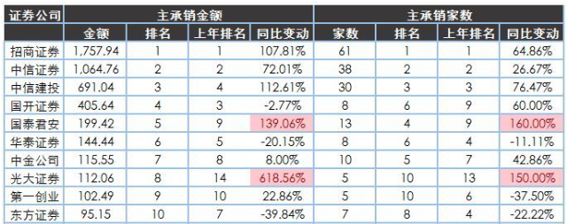

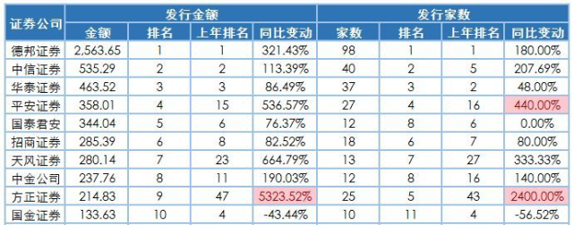

3. 东方证券（600958）、中信证券（600030）和华泰证券（601688）最主要的不同是什么？

东方证券主要提供证券、期货、资产管理、理财、投行、投资咨询及证券研究等全方位、一站式的综合金融服务。
中信证券主要业务为证券经纪、投资银行、资产管理、交易及相关金融服务。
华泰证券国内领先的大型综合证券集团，从事的主要业务包括财富管理业务、机构服务业务、投资管理业务和国际业务。

 |  | 占比 | 主营业务
 | 东方证券 | 31% | 证券销售及交易
 |  | 14% | 投资管理业务
 |  | 33% | 经济及证券金融
 |  | 9% | 投资银行
 |  | 12% | 管理本部及其他
 | 中信证券 | 25% | 经纪业务
 |  | 17% | 资产管理业务
 |  | 18% | 证券投资业务
 |  | 9% | 证券承销业务
 |  | 30% | 其他业务
 | 华泰证券 | 40% | 财富管理业务
 |  | 19% | 机构服务业务
 |  | 16% | 投资管理业务
 |  | 8% | 国际业务
 |  | 17% | 其他业务

4. 中资券商和美国投行最主要的不同是什么？

券商其实就是投行。
中资券商的经纪业务占比较大，与我国券商业同质化竞争激烈的业态紧密相连。但这些年中资券商业发生了很大的变化，包括发行、承销、兼并、收购业务等。
美国投行历经了百年的发展历史，至今已经具备了相对完善和成熟的经营模式和相当的资产规模，各项业务齐头并进，发展比较均衡。
以发行自营业务为主（70%），发行、承销、兼并、收购占比（20~30%）。

5.你认为券商的估值比银行高主要是什么原因？你认为是否合理，为什么？

和银行相比，券商的市净率比银行高，分红率比银行低。但是券商的经营杠杆小，没有不良资产，估值比银行高点也是合理的。

6. 近几年证券业最主要的政策变化有哪些？

2015年中国证券市场因行情火热成为接头巷尾的话题，监管机构密集出台维稳政策。
2016年证券行业仍处于同质化严重的激烈竞争中。对经纪业务收入依赖有所下降但占比仍然较大，政策监管从严，主调仍为“去杠杆”与加强现有业务规范化管理，加之年经济环境整体处于缓升，未能实现外部强推动力。但是在财富管理业务方面，当前的低息背景下，投资者的财富管理需求不断增长，上半年券商风控指标以及下半年新“八条底线”细则的出台亦加强了对资管业务的监管，使得通道业务规模减小，主动管理业务迅速提升，利好主动管理业务能力较强的券商。同时，2016年IPO的加速亦使得投行业务收入在券商总收入中的占比上升明显。

2017年全国金融工作会议提出四项原则：回归本源、优化结构、强化监管、市场导向。防止发生系统性金融风险是金融工作的永恒主题。

7. 证券业面临的主要机遇是什么？
随着经济持续增长，居民财富快速积累，涌现了大批高净值客户，经济结构调整也导致产业资本领域出现部分闲置资金，房地产快速上涨预期的弱化促使居民对金融产品的需求日益增强，因而传统经纪业务向财富管理业务逐步转型并向纵深发展。为客户提供金融产品销售、特定资讯服务、投资顾问服务以及财富管理等全方位综合金融服务。

8. 证券业面临的主要风险是什么？

市场低迷带来的业绩和估值双重压力。随着资管新规的出台，那些靠通道业务赚钱的机构面临着生死关头。高杠杆的金融产品会出现违约。 国际形势复杂，整个社会不确定性增大。

9. 08年华尔街投行崩溃的主要原因是什么？中国的券商面临着多大这样的风险？

2007年，次级贷款渗透到整个金融体系。雷曼兄弟的持有量居首，杠杆率高达32倍。
随着利率的提高，贷款人无法偿还，出现违约，次贷危机爆发。

中国的房贷首付逐年上涨，房贷的比例越来越低。房地产抵押贷款的质量是好的；
我国的券商业务中，资产证券化占比较低；
国家的严监管等政策，从目前来看在房贷上面爆发次贷危机的风险较低。

附加题
1、以一大一小，中信证券（600030）和国海证券（000750）为例，试从估值，AH价差，经营月报，A股成交量和资金面信息等多个维度评估券商当前的性价比

股票代码 | 股票名称 | 2018/05/11 收盘价 | 市值 （亿） | 成交量 （万手） | PE | 大/小券商PE | PB |  | 大/小券商PB
600030 | 中信证券 | 19.49 | 2362 | 16.02 | 19.98 | 19.11 | 1.56 |  | 1.58
000750 | 国海证券 | 4.15 | 174.9 | 10.64 | 59 | 51.69 | 1.3 |  | 2.13

证券行业与市场相关性较高，市场持续低迷对证券行业带来的业绩和估值双重压力。

股票代码 | 股票名称 | 2011/10/07 最低价格 | 2012/01/06 最低价格 | 溢价率 | 2015/09/29 最低价格 | 溢价率 | 2015/04/09 最高价格 | 溢价率 | 2018/05/11 收盘价 | 溢价率
600030 | 中信证券 |  | 7.03 | -14.3% | 12.16 | 28.4% | 37.27 | 18.9% | 19.49 | 28.4%
06030 |  | 9.08 | 10.26 |  | 11.84 |  | 39.17 |  | 18.98

目前的溢价率和历史的最低点接近。

9. 观察第一创业（002797）、华西证券（002926），列举其上市后PE最大值，PE最小值，PB最大值，PB最小值，同时段内中信证券和国海证券的PE/PB最大最小值，列举附加题的四家公司在该时段内从最高价至最低的跌幅，说说你的结论。

股票代码 | 股票名称 | 2016/08/15 PE最大值 | 2016/05/11 PE最小值 | 2016/06/29 PB最大值 | 2018/05/11 PB最小值 | 2016/11/14 最高价 | 2018/05/11 最低价 | 跌幅
002797 | 第一创业 | 161.62 | 37.15 | 15.12 | 2.96 | 28.35 | 7.52 | -73.5%

股票代码 | 股票名称 | 2018/02/08 PE最大值 | 2018/04/20 PE最小值 | 2018/02/08 PB最大值 | 2018/04/26 PB最小值 | 2018/02/08 最高价 | 2018/02/05 最低价 | 跌幅
002926 | 华西证券 | 46.74 | 31.96 | 3.46 | 1.8 | 18.13 | 11.35 | -37.4%

股票代码 | 股票名称 | 2018/01/24 PE最大值 | 2016/05/04 PE最小值 | 2018/01/24 PB最大值 | 2017/05/10 PB最小值 | 2018/01/25 最高价 | 2016/05/12 最低价 | 跌幅
600030 | 中信证券 | 26.83 | 11.49 | 1.89 | 1.29 | 22.85 | 14.43 | -36.8%

股票代码 | 股票名称 | 2018/05/11 PE最大值 | 2016/05/11 PE最小值 | 2016/07/12 PB最大值 | 2016/08/01 PB最小值 | 2016/04/11 最高价 | 2018/04/26 最低价 | 跌幅
000750 | 国海证券 | 59.06 | 17.14 | 2.47 | 2.14 | 8.19 | 3.96 | -51.6%

证券行业与市场相关性较高，市场持续低迷对证券行业带来的业绩和估值双重压力。 证券行业目前同质化竞争较为激烈。 龙头券商具有更强的竞争力和更高的起点，行业集中度提升的趋势仍将持续且有较大空间。

